DefinitionCodeComprehension
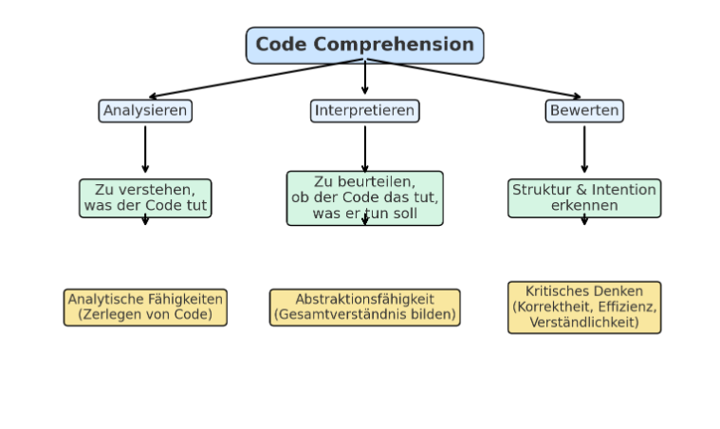
mögliche Definition Code Comprehension:
...beschreibt den Prozess/die Prozesse, durch den Personen Quellcode analysieren, interpretieren und bewerten, um:
 | Zu verstehen, was der Code tut: - umfasst das Nachvollziehen von Funktionen, Abläufen und Ergebnissen des Codes
 | Zu beurteilen, ob der Code das tut, was er tun soll: - Überprüfung auf Übereinstimmung des Codes mit den gestellten Anforderungen oder seiner Funktionalität
 | Dessen Struktur und Intention zu erkennen: - Überprüfung der Klarheit, Lesbarkeit und Syntax des Codes
mögliche Facetten von Code Comprehension:
 | Analytische Fähigkeiten: - Zerlegen von Code in kleinere Bestandteile, um deren Funktion zu verstehen.
 | Abstraktionsfähigkeit: - Verknüpfen einzelner Codebestandteile zu einem Gesamtverständnis.
 | Kritisches Denken: - Beurteilen der Korrektheit, Effizienz und Verständlichkeit des Codes.

Itempool
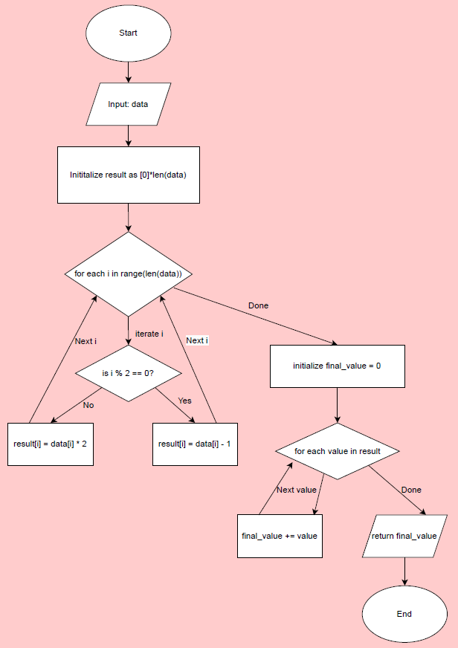
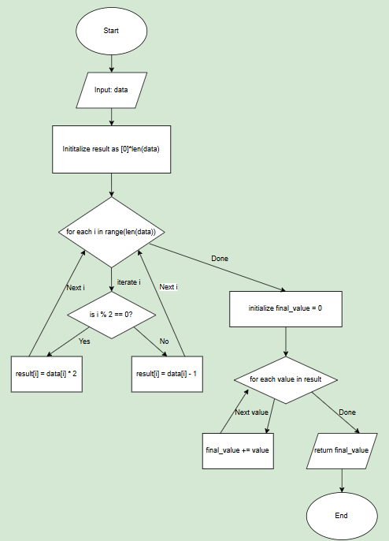
Aufgabe | 1 |  |  | 2 |  |  | 3 |  | 4 | 5
Teilaufgabe | 1 | 2 | 3 | 1 | 2 | 3 | 1 | 2 | 1 | 1 | 2
Zusatzmaterial | def process_data(data): result = [0] * len(data) for i in range(len(data)): if i % 2 == 0: result[i] = data[i] * 2 else: result[i] = data[i] - 1 final_value = 0 for value in result: final_value += value return final_value data_input = [3, 7, 2, 8, 5] output = process_data(data_input) print("Output:", output) | sh. Aufgabe 1.1 | sh. Aufgabe 1.1 A flowchart for code is a visual representation of a program's logic, structure, andflow. It illustrates how a program processes input, performs operations, makesdecisions, and produces output. It uses standardized symbols to represent variousprogramming constructs like loops, conditions, and functions. | def generate_string(numbers): result = "" i = 1 while i < len(numbers) - 1: i += 1 if numbers[i] % 2 != 0: result += "A" else: result += "B" result += "C" return result numbers = [4, 7, 2, 5, 8, 4, 9] output = generate_string(numbers) print("Output:", output) | sh. Aufgabe 2.1 | sh. Aufgabe 2.1 | def process_input(v): i = 0 j = len(v) - 1 while i < j: if v[i] < v[j]: v[j] = v[j] - v[i] elif v[i] > v[j]: v[i] = v[i] - v[j] else: i = i + 1 return v https://dl.acm.org/doi/pdf/10.1145/3341525.3387425 | sh. Aufgabe 3.1 | Snippet 1 def replace_negatives_v1(lst): for i in range(len(lst)): if lst[i] < 0: lst[i] = 0 return lst Snippet 2 def replace_negatives_v2(lst): result = [0] * len(lst) for i in range(len(lst)): if lst[i] < 0: result[i] = 0 else: result[i] = lst[i] return result Snippet 3 def replace_negatives_v3(lst): for i in range(len(lst)): if lst[i] > 0: lst[i] = lst[i] + 1 return lst | def max(numbers): m = 0 total_elements = len(numbers) for i in range(total_elements - 1): d = numbers[i + 1] - numbers[i] # Zusätzliche unnötige Berechnungen for j in range(1): # Schleife, die keine Funktion hat temp_d = d * 1 # Temporäre Berechnung, die keinen Einfluss hat if d > m: m = d elif d < 0: m = d # Fehler return m numbers = [1, 5, 3, 9, 2] output = max(numbers) print("Max difference:", output) | sh. Aufgabe 5.1
Aufgabenstellung | “What does the given code do? Please justify your answer in one sentence.” a) It doubles the even-indexed elements of the list and decreases the odd-indexed elements by 1, then returns the sum of the modified list. b) It creates a new list where even-indexed elements are doubled and odd-indexed elements are decreased by one, then returns the modified list. c) It modifies the input list by multiplying elements at even indices by 2 and subtracting 1 from odd-indexed elements, then calculates and returns the sum of that list. | "How does the code behave if the input list data_input is empty? Only one option is correct. Please give reasons for why you chose that answer in 1-3 sentences to receive one point. " a) The code returns an error message. b) The code returns 0. c) The code returns None. | "Select the flowchart that correctly reflects the code. Explain your answer in 1-3 sentences. You can only get a point for the right flowchart and the explanation." | "What is the output of the code? Only one option is correct. Please give reasons for why you chose that answer in 1-3 sentences to receive one point. " a) "BCACBCBCAC" b) "BCBCACBCAC" c) "BCACBCACBC" | "Please assign the following inputs to their corresponding outputs. You can only get one point, when everything is assigned correctly." Inputs: A = [4, 7, 2, 5, 8, 4] B = [6, 3, 5, 8, 2, 4] C = [7, 9, 1, 3, 8, 6] D = [3, 6, 2, 1, 7, 8] Outputs: 1 = "BCACACBC" 2 = "ACACBCBC" 3 = "BCACBCBC" 4 = "ACBCBCBC" | "Which of the following statements about the function is/are true? Please justify your answer/answers in 1-3 sentences. a) The function processes all elements in the input list. b) The function always adds the same number of "C" characters as there are numbers in the input list. c) The function skips the first element and only processes numbers starting from the second element. d) The function correctly handles an input list with fewer than three elements by returning an empty string." | "Give the method a meaningful name that more clearly describes what it does." | "Three test cases are given. Which one of the three does not work successfully? Explain why in one sentence." oder "Which of the tests uncovers an issue in the source code"? a) Input: v = [14, 1, 42] b) Input: v = [1, 0, 18] c) Input: v = [1, 13, 1] | “Which of the three code snippets fulfills the following specification? More than one answer can be correct." The function should replace all negative numbers in a list with the value 0. All positive numbers and 0 remain unchanged. Explain why in one sentence.” "Snippet 1" "Snippet 2" "Snippet 3" | "The code is supposed to do the following: Calculate the largest difference between consecutive numbers in a list. Does it fulfill this function? Justify your answer in 1-3 sentences." "Yes, it does." "No, it does not." | "How would you evaluate the efficiency and readability of the code? What could be improved?" (Maybe split into two tasks)
Aufgabentyp | gebundenes Antwortformat: Multiple-Choice mit Begründung | gebundenes Antwortformat: Multiple-Choice mit Begründung | gebundenes Antwortformat: dichotome Aufgabe | gebundenes Antwortformat: Multiple-Choice mit Begründung | gebundenes Antwortformat: Zuordnungsaufgabe | gebundenes Antwortformat: Multiple-Choice mit Begründung | freies Antwortfomat: Kurzaufsatz | gebundenes Antwortformat: Multiple-Choice mit Begründung | gebundenes Antwortformat: Multiple-Choice mit Begründung | gebundenes Antwortformat: Multiple-Choice mit Begründung | freies Antwortformat: Kurzsaufsatz
geprüfte Fähigkeit | analytische Fähigkeiten und Abstraktionsvermögen | Abstraktionsvermögen | analytische Fähigkeiten und Abstraktionsvermögen | analytische Fähigkeiten vielleicht auch abstraktion | analytische Fähigkeiten und eventuell Abstraktion | analytische Fähigkeiten und Abstraktionsvermögen | analytische Fähigkeiten und Abstraktionsvermögen | analytische Fähigkeiten und Abstraktionsvermögen, Kritisches Denken | analytische Fähigkeiten und Abstraktionsvermögen, Kritisches Denken | analytische Fähigkeiten und Abstraktionsvermögen, Kritisches Denken | Kritisches Denken
Lösung | a) It doubles the even-indexed elements of the list and decreases the odd-indexed elements by 1, then returns the sum of the modified list. | b) The code returns 0. Justification: The code returns 0 when the input list is empty because no iterations occur, and the initialized final_value of 0 is returned unchanged. |  | a) "BCACBCBCAC" "The loop starts at i = 1 and increments i by 1, so itprocesses elements starting from numbers[2] (index 2). The numbers processed are 2 (even), 5 (odd), 8 (even), 4 (even), and 9 (odd)." Even numbers result in the addition of "B" and odd numbers in the addition of "A". After every loop a "C" is added." | [4, 7, 2, 5, 8, 4] -> "BCACBCBC" [6, 3, 5, 8, 2, 4] -> "ACBCBCBC" [7, 9, 1, 3, 8, 6] -> "ACACBCBC" [3, 6, 2, 1, 7, 8] -> "BCACACBC" oder A = 3 B = 4 C = 2 D = 1 | c) The function skips the first element and only processes numbers starting from the second element. d) The function correctly handles an input list with fewer than three elements by returning an empty string." | "reduceArrayValues" "iterativeValueReduction" "convergeArrayEnds" "pairwiseValueAdjustment" "equalizeArrayEnds" | "b, because 0 is not processed." a) Input: v = [14, 1, 42] Expected Output: v = [1, 1, 1] b) Input: v = [1, 0, 18] Expected Output: Fehler (wegen der 0 im Input). c) Input: v = [1, 13, 1] Expected Output: v = [1, 1, 1] | Snippet 1: This function goes through each element of the list and replaces it with 0 if it is negative. It fulfills the specification because all negative numbers are replaced by 0 and all other numbers remain unchanged. Snippet 2: Here, too, negative numbers are replaced by 0, which meets the specification. Snippet 3: In this version, only the positive numbers are changed by incrementing them by 1. It does not correspond to the specification, as only positive numbers are changed and not the negative ones, as required in the specification. | "No, the code does not fulfill its intended function because it incorrectly sets max_diff to negative differences, which leads to an incorrect result." | "The code is inefficient due to unnecessary calculations, which slow down the process. The code is harder to read due to unnecessary operations. It would benefit from a clearer and more concise structure, eliminating these unnecessary steps. Variables and the function make it less readable due to their meaningless name."
Bewertungsschema | - binär (richtig/falsch) - 0 oder 1 Punkt - richtig nur wenn korrekte Option ausgewählt und Begründung gegeben wurde | - binär (richtig/falsch) - 0 oder 1 Punkt - richtig nur wenn korrekte Option ausgewählt und Begründung gegeben wurde | - binär (richtig/falsch) - 0 oder 1 Punkt - richtig nur wenn Option ausgewählt und Begründung gegeben wurde | - binär (richtig/falsch) - 0 oder 1 Punkt - richtig nur wenn korrekte Option ausgewählt und Begründung gegeben wurde | - binär (richtig/falsch) - 0 oder 1 Punkt - richtig nur wenn alle Optionen korrekt zugeordnet wurden | - falsch (keine korrekte Funktion wurde genannt) - teilweise korrekt (nicht alle Funktionen wurden korrekt beschrieben) - korrekt (alle Funktionen wurden korrekt beschrieben) - 0 - 2 Punkte | - binär(richtig/falsch) - 0 oder 1 Punkt - korrekt, wenn sinnvoller Name gegeben wurde und entsprechende Begründung vorliegt | - binär (richtig/falsch) - 0 oder 1 Punkt - richtig nur wenn Option ausgewählt und Begründung gegeben wurde | - binär (richtig/falsch) - 0 oder 1 Punkt - richtig nur wenn alle korrekten Optionen ausgewählt und Begründung gegeben wurde | - binär (richtig/falsch) - 0 oder 1 Punkt - richtig nur wenn Option ausgewählt und Begründung gegeben wurde | 0 Punkte: falsche Antworten 1 Punkt: richtige, aber unvollständige Antworten 2 Punkte: vollständig richtige Antworten

